2023
Lietuvos pieno gamintojų patiekto žalio pieno kiekio* šalies pieno supirkėjams suvestinė ataskaita (2023 m. spalio mėn.)

Atnaujinta: 2023.11.23

Pagal gamintojų / tiekėjų grupes | Matavimo vnt. | 2022 | 2023 |  |  |  |  |  |  |  |  |  | Pokytis, proc.
 |  | spalis | sausis | vasaris | kovas | balandis | gegužė | birželis | liepa | rugpjūtis | rugsėjis | spalis | mėnesio** | metų***
Natūralaus riebumo pienas
Iš ūkininkų ir šeimos ūkių | t | 76,249.01 | 64,438.17 | 55,641.64 | 61,607.59 | 62,728.34 | 75,532.77 | 79,423.09 | 85,318.53 | 86,243.32 | 83,216.44 | 77,313.74 | -7.09 | 1.40
Iš žemės ūkio bendrovių ir įmonių* |  | 36,245.81 | 39,255.58 | 36,662.24 | 39,931.87 | 37,986.57 | 40,166.67 | 40,186.71 | 41,999.30 | 43,039.63 | 41,185.03 | 41,571.30 | 0.94 | 14.69
Bendras kiekis* |  | 112,494.81 | 103,693.75 | 92,303.88 | 101,539.46 | 100,714.91 | 115,699.43 | 119,609.80 | 127,317.83 | 129,282.95 | 124,401.47 | 118,885.04 | -4.43 | 5.68
Vidutinis pieno riebumas1) | % | 4.38 | 4.36 | 4.33 | 4.35 | 4.30 | 4.16 | 4.06 | 4.04 | 4.04 | 4.10 | 4.32 | 5.37 | -1.37
Vidutinis pieno baltymingumas2) |  | 3.55 | 3.44 | 3.46 | 3.46 | 3.41 | 3.39 | 3.34 | 3.32 | 3.31 | 3.42 | 3.57 | 4.39 | 0.56
Bazinių rodiklių pienas3)
Iš ūkininkų ir šeimos ūkių | t | 100,264.38 | 81,913.05 | 70,603.34 | 78,452.49 | 78,039.25 | 92,098.46 | 94,533.50 | 100,712.10 | 101,794.93 | 102,049.32 | 101,423.34 | -0.61 | 1.16
Iš žemės ūkio bendrovių ir įmonių* |  | 48,510.62 | 51,842.67 | 48,295.78 | 52,892.29 | 49,790.36 | 51,445.46 | 50,054.69 | 51,894.07 | 53,127.89 | 51,909.42 | 54,939.66 | 5.84 | 13.25
Bendras kiekis* |  | 148,775.00 | 133,755.72 | 118,899.12 | 131,344.78 | 127,829.61 | 143,543.92 | 144,588.19 | 152,606.18 | 154,922.82 | 153,958.74 | 156,363.00 | 1.56 | 5.10

Pastaba: duomenys pateikti pagal Pieno supirkimo ir pardavimo mėnesio ataskaitą PS-2.
1) ir 2) svertinis;
3) bazinių rodiklių pienas (riebumas – 3,4 %, baltymingumas – 3,0 %), perskaičiuotas pagal metodiką, patvirtintą Lietuvos Respublikos žemės ir miškų ūkio ministerijos 1998 m. vasario mėn. 12 d. įsakymu Nr. 67.
* į kiekio apskaičiavimą įtrauktas Lietuvos pieno supirkėjų supirktas žalio pieno kiekis iš šalies pieno gamintojų ir Lietuvos pieno perdirbimo įmonėse gauto (primelžto) žalio pieno kiekis, skirtas perdirbti įmonių viduje;
** lyginant 2023 m. spalio mėn. su rugsėjo mėn.; *** lyginant 2023 m. spalio mėn. su 2022 m. spalio mėn.
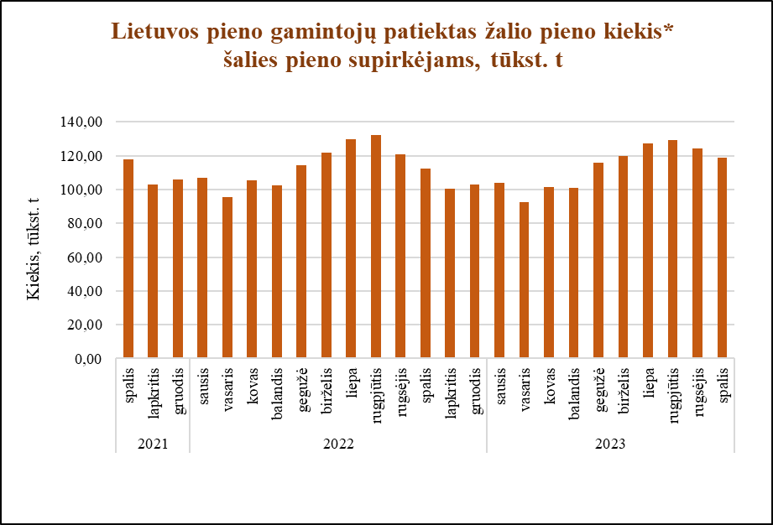

Šaltinis ŽŪDC (LŽŪMPRIS)

© VĮ Žemės ūkio duomenų centras (ŽŪDC)
Naudojant VĮ Žemės ūkio duomenų centro informaciją, būtina nurodyti informacijos šaltinį.

